专题规划
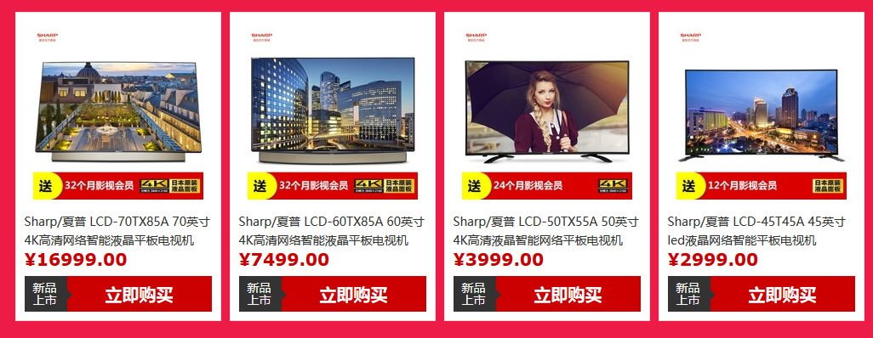
专题页活动纲要 |  |  | 参照专题： | http://mobile.zol.com.cn/topic/6127200.html
对接人员 | 高国梁
活动主题 | 主标题：夏普“清”电视 双12欢乐“送” 副标题： 全场限时特价，大屏快分享！ 活动力度：限时特价 送影视会员 更有购物抽奖
活动时间 | 12月1日-12月11日预热 12月12日再降特价
活动方式 | 以限时抢购特价+抽奖赠礼的形式，双重优惠
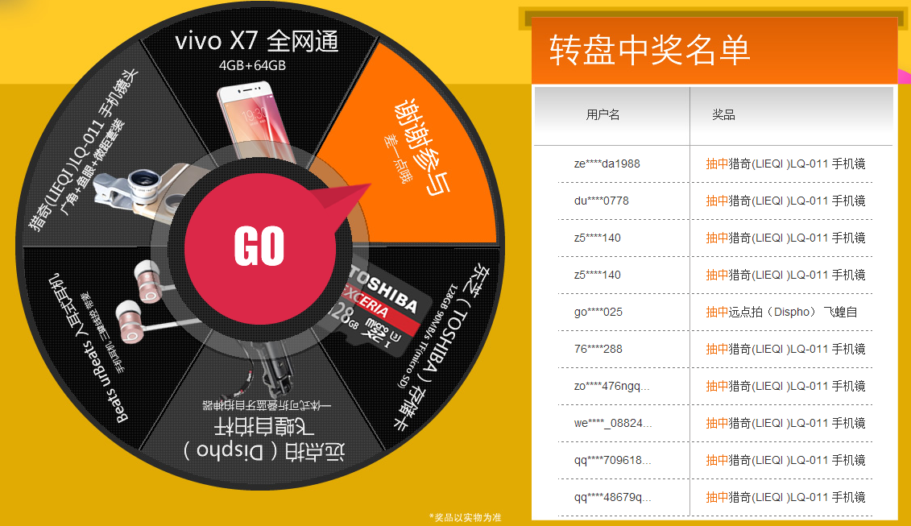
展现形式 | 第一部分：经济之选 送影视会员 见促销商品价格及链接 12.12当天享特价，直降300 主要突出 45、50 分别选送优酷 爱奇艺会员 版本 第二部分：百元预定 享万元钜惠 见促销商品价格及链接 买夏普70吋送60吋 第三部分：限时直降 60吋4K大屏 见促销商品价格及链接 12.12当天享特价 ，直降700 第四部分：购物抽奖 好运加好礼
活动规则 | 通过“夏普官方商城”购买夏普任意型号电视的用户即可参与抽奖，每个用户仅有一次中奖机会。 活动说明： 1、可以先抽奖再进行购买，兑奖时需要核对订单号； 2、每人每天可以抽奖3次， 中奖后则不能再继续参与抽奖； 3、抽奖活动时间为2016年12月10日至12月13日，奖品将于12月20日发放。 | 最终只抽中US迷你音箱 5个 微信红包100元 50个，微信红包200元 10个 微信红包500元0个 微信红包1000元0个
其他事项

 |  | 以天猫夏普官方旗舰店价格为准
夏令12月1日给的双12活动参考价 |  | 夏令12月1日晚给的双12活动参考价
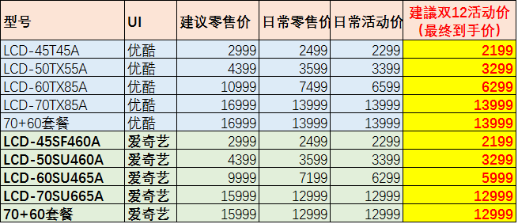

 | 1000
 | 5%
 | 50 | 100 | 15*4 | 60
 | 2%
 | 20 | 200 | 3*4 | 12
 |  |  | 2*4 | 8

 | 12999 | 2199
 | 7199 | 6299
 | 996 | 8498
 | 21194

 | 12999
 | 8195

